Sheet1
参考リンク |  | https://www.katacoda.com/courses/kubernetes/creating-kubernetes-yaml-definitions

■起動minikube
minikube start --wait=false

■yaml編集
 | apiVersion: apps/v1
 | kind: Deployment
 | metadata:
 | name: webapp1
 | spec:
 | replicas: 1
 | selector:
 | matchLabels:
 | app: webapp1
 | template:
 | metadata:
 | labels:
 | app: webapp1
 | spec:
 | containers:
 | - name: webapp1
 | image: katacoda/docker-http-server:latest
 | ports:
 | - containerPort: 80

 | 確認

■デプロイコンテナ

 | 確認
 | kubectl get deployment

 | 詳細確認
 | kubectl describe deployment webapp1
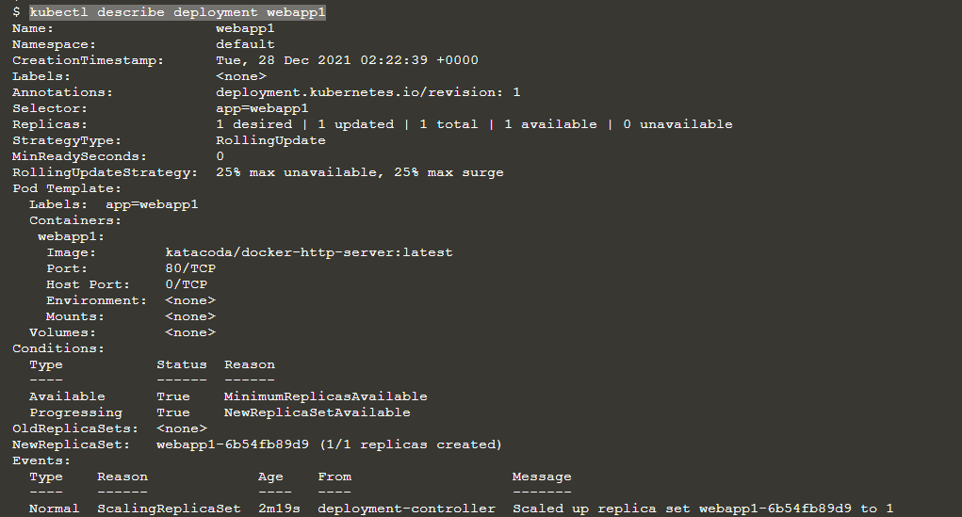

■サービス作成

 | yaml作成
 | apiVersion: v1
 | kind: Service
 | metadata:
 | name: webapp1-svc
 | labels:
 | app: webapp1
 | spec:
 | type: NodePort
 | ports:
 | - port: 80
 | nodePort: 30080
 | selector:
 | app: webapp1

 | デプロイ
 | kubectl create -f service.yaml

 | 結果確認

 | 詳細確認
 | kubectl describe svc webapp1-svc
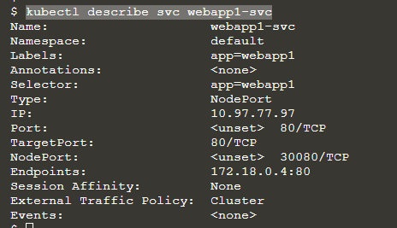

 | アクセス確認

■Pods数調整

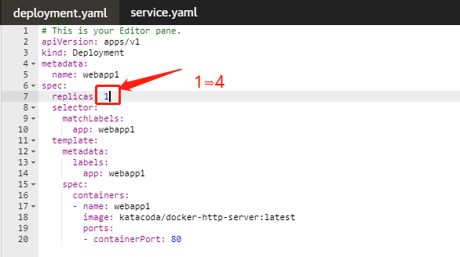

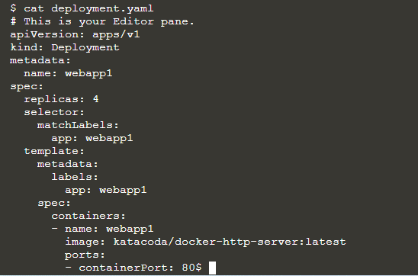

 | デプロイ
 | kubectl apply -f deployment.yaml

 | 結果確認
 | kubectl get deployment

 | kubectl get pods

 | アクセス確認

